Hoja1 Monitoreo
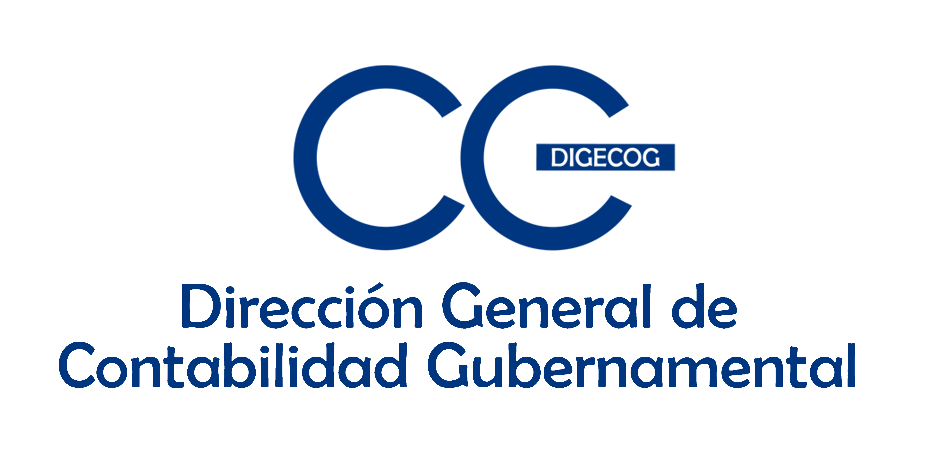

Ficha de monitoreo y seguimiento
Programa de Apoyo a la Reforma de la Administración y de la Finanzas Pública y la Movilización de los Recursos Internos de la República Dominicana (PROGEF)
Seguimiento al Plan de Acción de Fortalecimiento a la Gestión de las Finanzas Públicas 2020-2022
Julio - septiembre 2024
2. Entidad: | Ministerio de Hacienda
3. Dependencia: | Direccion General de Contabilidad Gubernamental
4. Responsable del informe: | Laura Yamile Perez Lalane
5. Nombre de producto | 6. Actividades programadas | 7. Tareas programadas | 8. % de avance de tareas | 9. % de avance de la actividades | 10. % de avance del producto |  | 12. Evidencia
A2 - P29. Sistema automatizado para la consolidación, probado e implementado. | Realizar proceso de contratación de un experto en tecnología de la información para la preparación del prototipo y definición de término de referencia . | Elaboración y aprobación TDRs, para la contratación de un experto para la elaboración del Manual funcional para el desarrollo herramienta electrónica de consolidación de estados financieros del sector público dominicano | 50% | 75% | 75% | La consultoría para la elaboración del Manual funcional para el desarrollo herramienta electrónica de consolidación de estados financieros del sector público dominicano, no se pudo realizar. La publicación realizada en el portal de compras y contrataciones fue declarado desierto por dos (2) ocasiones al no presentarse ningún oferente a las publicaciones, quedando el producto sin terminar. En este sentido, a través del Dpto. de Tecnología de esta Digecog se está desarrollando un Sistema de Informacion de Consolidación Contable. En la actualidad, la Consolidación de los Estados Financieros del Sector Público No Financiero de los periodos 2020, 2021, 2022 y 2023 se ha estado desarrollando a través de la herramienta Excel e incorporados en el Estado de Recaudación e Inversión de las Rentas, un hito de cumplimiento legal para la República Dominicana. Asimismo, la Dirección de Procesamiento Contable y Estados Financieros dueña del proceso desarrolló otras actividades de capacitación como alternativa, con el objetivo de fortalecer el área de Consolidación. Estas fueron: - Participación en la XXXIV Conferencia Interamericana de Contabilidad, celebrada en Guatemala 2023. - Participación en el 1er Congreso Internacional de Consultores Impositivos, solicitado por la dirección de Procesamiento Contables y Estados Financieros. - Participación en el 2do Summit de Gobierno 2023: Proyectando el Sector Gubernamental. | - Informes anteriores, donde se refleja las tares terminadas. Procedimiento DIGECOG - DAF-CM-2023-0018, cargado en el portal de compras y contrataciones. - Procedimiento DIGECOG- UC-CD-2023- 0234 - Procedimiento DIGECOG- CCC-PEPU 2023-0004. - Informe de viaje - Certificado de participación en diplomado y fotos. - Manuales elaborados
 |  | Capacitacion al personal sobre Consolidación, realizar programas de visitas a 300 Entes para el levantamiento de información y proveer al personal técnico de equipos tecnológicos | 100%
 |  |  |  |  |  | Todas las actividades programadas para fortalecer la Consolidación fueron logradas. Entrenamientos, visitas a los Entes y equipamiento del personal. Puede verse en los informes anteriores. | Certificado de participación en diplomado de Consolidacion y fotos.
 |  | Elaboración de Manual de Politica y Normas para la Consolidacion de los Estados Financieros del Sector publico no financiero. Y Manual metodologico. |  |  |  | Fueron elaborados los manuales de Politica y Normas para la Consolidadión y el de Procedimiento | Manuales elaborados
A2 - P30. Normativa contable alineada a las NICSP elaborada e implementada | Elaborar e implementar la Normativa contable alineada a las NICSP (2021) | Consultoria para la elaboración y/o fortalecimiento de los procedimientos correspondiente a Pasivos, Patrimonio, Ingresos y Gastos, con sus respectivos materiales didácticos y audiovisuales. | 100% | 100% | 100% | Como resultados de la contratación de esta consultoría, se lograron elaborar y actualizar todos las normas, Políticas y Procedimientos para la implementación de las NICSP. Asimismo, se logró elaborar un compendio con todas las normativas vigentes del sistema, de las cuales se imprimieron 200 ejemplares. | Compendio elaborado e Impreso.
 |  | Realizar Jornadas de Capacitación con acompañamiento externo, a los técnicos de las Instituciones del ámbito de aplicación, sobre los manuales elaborados y las NICSP | 100% |  |  | Todos los técnicos de las instituciones fueron entrenados sobre la aplicación de los Manuales elaborados y conforme a la currícula formativa compuesta por 10 niveles y bajo los estándares de las NICSP. | Listas de asistencia y fotos Nota de prensa redes de la Digecog
 |  | Adiestramiento al personal interno de DIGECOG, que pueda replicar a las instituciones conocimientos adquiridos. | 100% |  |  | Fue entrenado todo el personal interno de la Digecog para ser multiplicador de los conocimienetos adquiridos para la aplicación de las NICSP | Programa de entrenamiento

 |  | Adquisición de equipos de computación para los servidores públicos del proceso, Proyectores con funcionamiento inalámbrico y una impresora multifuncional a color. | 100% |  |  | Todos los procesos de las adquisiciones de los equipos tecnológicos e impresora fueron realizados. | Expediente activo en el Departamento Administrativo y Financiero.

 | Sistema de certificación diseñado para asegurar el cumplimiento de las normativas contables. | Contratar Consultor para la elaboración de una herramienta del Sistema de Acreditación en Normativas Contables (SISACNOC). | 100% | 100% |  | La Consultoría para el Sistema de Análisis del Cumplimiento de Las Normativas Contables (SISACNOC), No terminó el proceso. Pero, para asegurar el cumplimiento de las normativas contables la Digecog, a través de la Dirección de Análisis de la Informacion Financiera, asumió el proceso. monitorea las informaciones financieras cada seis meses, o sea al corte semestral, las cuales son remitidas al Ministerio de la Presidencia, para ser publicado en metas presidenciales según acuerdo de colaboración firmado. Los técnicos y la gerencia de la Dirección de Análisis junto a las áreas sustantivas de la Digecog, realizan cada día los ajustes correspondientes a la matriz de indicadores, mejoras en la herramienta tecnológica. | Informe de Resultados de Monitoreo SISACNOC, corte semestral. Matriz de registro de Asesoría y Asistencia Correo Electrónico con la remisión del ranking de las instituciones evaluadas al Ministerio de la Presidencia para reportes de metas presidenciales.
 |  | Contratac ion y elaboración Plan de trabajo de la Consultoría | 100%
 |  | Desarrollo de la consultoría (Fue asumida por la DIGECOG) | 100%
 |  | Informe de desarrollo de la consultoría(Asumido por la DIGECOG). | 100%
 | Actividades de lanzamiento del Concurso Nacional de Investigación en Contabilidad Pública, alineada a las NICPS | Lanzamiento del Concurso Nacional de Investigación en Contabilidad Pública, alineada a las NICPS. | 100% | 100% |  | El Primer Concurso Nacional de Investigación en Contabilidad Publica 2022-2023, alineada a las NICSP, se realizó bajo los estándares previstos, pero fue declarado desierto conforme al veredicto del jurado evaluador y las bases establecidas en los reglamentos. En este sentido, Esta Dirección General de Contabilidad Gubernamental, hizo un comunicado de prensa publicado en el Listín Diario donde dio a conocer la información. Cabe señalar, que este concurso constituyó una iniciativa innovadora para que estudiantes, catedráticos, universitarios e investigadores elaboren trabajos de investigación inéditos y creativos en materia de contabilidad y finanzas publicas con la creación de conocimientos. También, ha dejado en esta Dirección el estímulo y motivación para seguir ejecutando acciones que contribuyan a crear conocimiento y promover la investigación financiera en nuestro país. | Publicación en formato impreso en el periódico Listín Diario de la Declaratoria de Concurso Desierto. Haga clic en el siguiente enlace para acceder: https://listindiario.com/edicion-impresa/20230804/listin-diario-04-08-2023_766694.html . Favor dirigirse a la página 13 Correos electrónicos con miembros del jurado y los participantes Evidencias del pago a los miembros del jurado.
 |  | Campaña de Publicidad en medios escrito, digitales y redes sociales, sobre el Concurso Nacional de Investigación en Contabilidad Pública, alineada a las NICPS. | 100%
 |  | Recepción y Evaluación, por parte de los miembros del jurado, de las investigaciones en Contabilidad Pública, alineada a las NICPS. | 100%
A4 - P74. Saneamiento de la Cuenta de Construcciones y Mejoras en Proceso. (Monto RD$ 792,402,587,424 al 30 de septiembre 2019). | Saneamiento de Saldos Contables en Instituciones del Gobierno Central | Depuración de los saldos acumulados en las cuentas contables de Construcciones en Proceso de la meta establecida para el 2022 | 63% | 83% | 83% | Durante el primer trimestre, 2do trimestre y 3er trimestre del 2024, fueron aprobados ciento noventa y tres (193) asientos de ajustes y/o reclasificaciones contables; de los cuales, afectaron la cuenta de Propiedad planta y equipo en proceso sujetas a depuración en aumento y disminución por un monto de RD$3,689,278,999.34 y RD$8,773,520,140.74 respectivamente, para un total depurado de RD$12,462,799,460 y desmonte de un 6%. El porcentaje de avance en el saneamiento de la cuenta Propiedad planta y equipo en proceso sujetas a depuración es de un 63% acumulado desde el inicio del proyecto hasta septiembre 2024, durante el mismo, se ha logrado la depuración y desmonte de un monto total de RD$223,304,962,290.47, quedando pendiente por depurar un monto de RD$133,276,202,050.33 equivalente al 37% de la meta. | Informes de Logros mensuales. Matriz de seguimientos avances Construcciones en Proceso. Relación de Visitas
...

